住宅地価格
 | 62. 住宅地価格

 | 時点 2016(H28)年7月1日（毎年） |  |  |  |  |  | 平 均 値 |  |  | 47.0
 | 単位 平均価格 千円／㎡ |  |  |  |  |  | 標準偏差 |  |  | 53.8
 | 市町村名 | 指標 | 順位 | #REF! | 備考 | 市町村名 | 指標 | 順位 | #REF! | 備考

 | 千葉県 | 72.0 | － |  |  | 八街市 | 18.5 | 34
 | 千葉市 | 104.4 | 8 |  |  | 印西市 | 35.6 | 21
 | 銚子市 | 30.1 | 22 |  |  | 白井市 | 59.8 | 13
 | 市川市 | 203.3 | 2 |  |  | 富里市 | 39.2 | 18
 | 船橋市 | 141.9 | 4 |  |  | 南房総市 | 14.3 | 38
 | 館山市 | 26.9 | 25 |  |  | 匝瑳市 | 14.4 | 37
 | 木更津市 | 28.2 | 24 |  |  | 香取市 | 18.9 | 33
 | 松戸市 | 135.1 | 5 |  |  | 山武市 | 13.4 | 40
 | 野田市 | 54.6 | 14 |  |  | いすみ市 | 13.1 | 42
 | 茂原市 | 24.1 | 27 |  |  | 大網白里市 | 23.1 | 28
 | 成田市 | 37.9 | 20 |  |  | 酒々井町 | 41.9 | 17
 | 佐倉市 | 67.4 | 12 |  |  | 栄町 | 29.1 | 23
 | 東金市 | 23.1 | 28 |  |  | 神崎町 | 8.1 | 53
 | 旭市 | 13.2 | 41 |  |  | 多古町 | 9.3 | 51
 | 習志野市 | 164.3 | 3 |  |  | 東庄町 | 13.0 | 43
 | 柏市 | 101.6 | 9 |  |  | 九十九里町 | 9.3 | 51
 | 勝浦市 | 19.0 | 31 |  |  | 芝山町 | 10.2 | 49
 | 市原市 | 42.2 | 16 |  |  | 横芝光町 | 11.1 | 46
 | 流山市 | 119.0 | 6 |  |  | 一宮町 | 22.3 | 30
 | 八千代市 | 112.5 | 7 |  |  | 睦沢町 | 12.3 | 44
 | 我孫子市 | 87.4 | 10 |  |  | 長生村 | 11.9 | 45
 | 鴨川市 | 19.0 | 31 |  |  | 白子町 | 10.5 | 48
 | 鎌ケ谷市 | 86.7 | 11 |  |  | 長柄町 | 10.7 | 47
 | 君津市 | 24.7 | 26 |  |  | 長南町 | 9.6 | 50
 | 富津市 | 16.3 | 35 |  |  | 大多喜町 | 7.1 | 54
 | 浦安市 | 268.3 | 1 |  |  | 御宿町 | 15.6 | 36
 | 四街道市 | 54.0 | 15 |  |  | 鋸南町 | 13.5 | 39
 | 袖ケ浦市 | 38.8 | 19

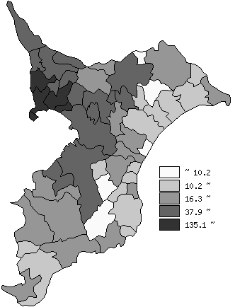
 | 千葉県の推移
 | 千円/㎡
平成24年 | 73.6
平成25年 | 70.3
平成26年 | 71.1
平成27年 | 71.5
平成28年 | 72

《備 考》 ・資料出所 用地課「地価調査」

